ПРОЧИТАЙ МЕНЕ
ОСНОВНІ РЕКОМЕНДАЦІЇ ЩОДО ФОРМУВАННЯ НАВЧАЛЬНИХ ПЛАНІВ В ДАНОМУ ШАБЛОНІ

1. Формування навчальних планів має відповідати вимогам "Положення про порядок формування навчальних планів у Східноукраїнському національному університету імені Володимира Даля ".
2.Формування навчальних планів слід починати з денної форми навчання, а саме заповнити титульну сторінку (вкладка "Титул денна") та власне план навчального процесу (вкладка "ПЛАН НАВЧАЛЬНОГО ПРОЦЕСУ ДЕННА").
3. Зверніть увагу, що на титульній сторінці в розділі "ІІ. Зведені дані по використанню часу (тижнів)" назву 6-го стовпця можна змінювати в залежності від наявності або відтіності випускної кваліфікаційної роботи та форм атестації, передбачених освітньою програмою.
4. Часткове наповнення титульної сторінки (вкладка "Титул заочна") навчального плану заочної форми виконується автоматично, за виключенням:
- графіку навчального процесу;
- зведених даних по використанню часу (тижнів).
5. Також автоматично заповнюється план навчального процесу заочної форми (вкладка "ПЛАН НАВЧАЛЬНОГО ПРОЦЕСУ ЗАОЧНА").
6. В разі якщо кількість годин обрахованих автоматично для заочної форми навчання має бути іншою, то достатньо зайти в необхідну клітинку та внести корегування вручну.
7. При заповненні плану навчального процесу денної форми, невиконання певних вимог призводить до зміни кольору окремих клітинок, а саме:
7.1. Якщо кількість годин аудиторного навантаження непарна;
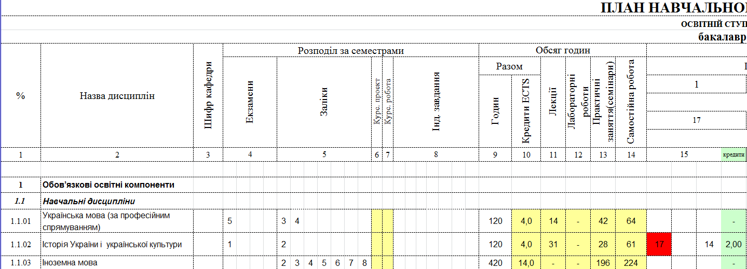

7.2. Якщо кількість аудитоних годин більша за 50% від загальної кількості годин відведених на її вивчення;


7.3. Якщо номер семестру для "Вибіркова дисципліна 11" не є 7 або 8;

7.4. Якщо обсяг кредитів ЄКТС підготовки бакалавра не дорівнює 240;

7.5. Якщо суммарна кількість заліків та іспитів більша за 9, або обсяг кредитів за семестр не дорівнює 30;

7.6. Якщо для заочної форми навчання суммарна кількість аудиторних занять для обов'язкових дисциплін за 1-й та 2-й семестр більша за 48 годи, та починаючи 3-го семестра більша за 36 годин;

8. В підрозділі "Кваліфікаційна робота", якщо вона передбачена освітньою програмою слід вказати її назву та загальну кількість кредитів. Якщо її нема ці строки необхідно скрити.
9. В підрозділі "Атестація" вкажіть одну або декілька форм атестації здобувачів вищої освіти, котрі визначені відповідним стандартом вищої освіти (освітньою програмою). Кредити на атестацію не виділяються, тому відповідні клітинки заблоковано.

